关系图
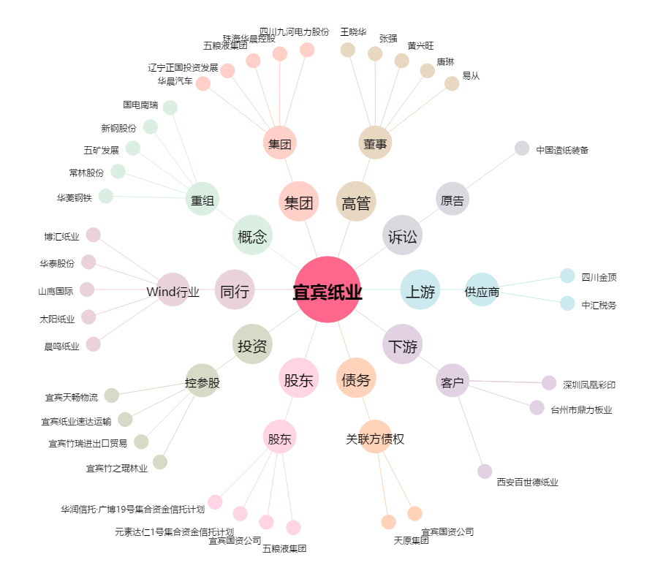
宜宾纸业[600793.SH] - 关系概览图

